Sheet1
3 4
1 4 |  |  |  |  |  |  |  |  | dp[vật][khoang]=giá trị |  | "=> quan trọng, ko bik hint này thì khó
2 5 |  |  | w_a[i]\khoang | 0 | 1 | 2 | 3 | 4
 |  |  | ko cos | 0 | 0 | 0 | 0 | 0
3 6 |  |  | 1(4) | 0 | 4 | 4 | 4 | 4
 |  |  | 2(5) | 0 | 4 | 5 | 9 | 9
 |  |  | 3(6) | 0 | 4 | 5 | 9 | 10

 | f[i][j] là giá trị lớn nhất khi lấy từ vật đầu đến i với vali có khoang = j
 | f[ i ][ j ] = f[ i ][ j -w.a[i] ] + v.a[ i ] <=> f[ i ][ j ] - v.a[ i ] = f[ i ][ j - w.a[i] ] |  |  |  |  |  |  |  | *f[ i ][ j - w.a[ i ] ] luôn tối ưu nhất
 | tách v.a[i] ra khỏi f[i][j] thì
 | *i-1 : lấy vật a[i] thì vẫn có thể còn vật a[i] vì chọn trùng, nên khoảng các vật là 1-->i |  |  |  |  |  |  |  |  | "=> nhiu day la du, gioi toan la loi the
 | *j-w.a[i] : khoang hiện tại ko có a[i] nên khoang lúc này được giảm w.a[i] chỗ

 | tìm f[i][j] là đi tìm khoang đã chứa vật từ 1-->i-1 có giá trị tốt tốt nhất + vào khoang j đã chứa a[i] =>(*cần tìm khoang có thể bỏ vào khoang j đã chứa a[i])
 |  |  |  | "=> f[i-1] |  |  |  |  | "=> lựa chọn tốt nhất là vừa khít
 |  |  |  |  |  |  |  |  | "=> j' là j-a[i]
 |  | tách v.a[i] ra khỏi f[i][j] thì ko có f[ i - 1 ][ j - w.a[i] ] tương ứng <=> i-1<0 hoặc j - w.a[i] < 0 => bỏ qua a[i] <=> lấy từ 1-->i-1 <=> lấy f[i-1][j]
 |  |  |  |  |  |  | *vì =0 thì có TH ko lấy vật gì hoặc khoang=0 => cần memset hàng 0, cột 0
 |  | để bỏ khoang khác vào thì khoang hiện tại cần > a[i]
 |  | vì: nếu khoang hiện tại = a[i] <=> dư 0 thì vẫn có thể bỏ khoang 0 vào
 |  | nếu khoang hiện tại = a[i] +1 <=> dư 1 thì bỏ khoang 1 vào
 |  | "=> ko bỏ khoang khác vào đc <=> khoang hiện tại không chứa được a[i] <=> khoang hiện tại < a[i]
 |  | "=> ko bỏ khoang khác vào đc => lấy kq là f[i-1][j] <=> bỏ qua món a[i]

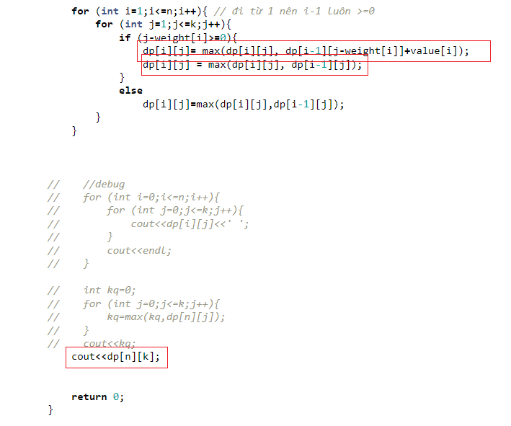
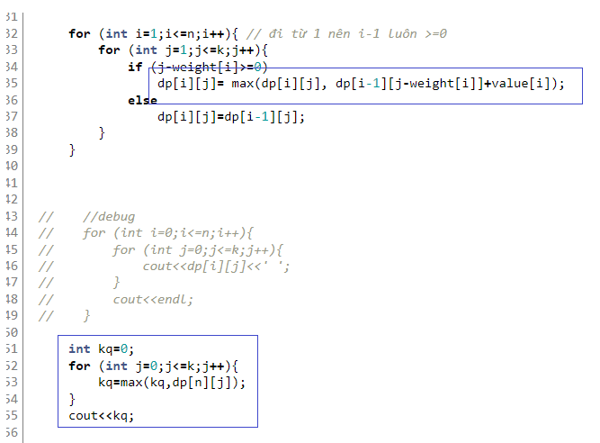

 |  | phải thêm dòng dp[i][j] = max(dp[i][j], dp[i-1][j]);
 |  | để giá trị hiện tại tối ưu nhất
 |  | tối ưu thì nó mới dựa vào cái hiện tại làm tiếp các cái sau

